상품제안서
반투명 트레싱 점착메모지 | 상품코드: S05540

 |  |  |  |  |  |  | 02-713-8555 | www.synergygift.co.kr
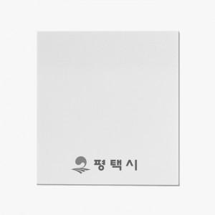 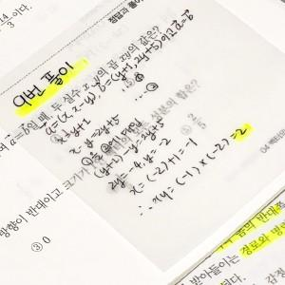 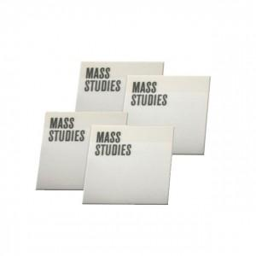

【상세/제작정보】 | 심플한 느낌! 뒷장이 보이는 반투명 트레싱 메모지

【인쇄/포장옵션】 | 먹 1도 / OPP(비닐)

【공급단가】 | 수량 | 500~ | 1,000~ | 3,000~ | 5,000~ | 10,000~
*VAT별도 | 20매 | 350원 | 340원 | 330원 | 320원 | 310원
 | 30매 | 520원 | 510원 | 500원 | 480원 | 460원
 | 50매 | 870원 | 850원 | 830원 | 800원 | 770원
 | 100매 | 1,710원 | 1,680원 | 1,650원 | 1,580원 | 1,510원

【상품 URL】 | https://www.synergygift.co.kr:443/src/goods_detail.php?gdno=17617

